表紙
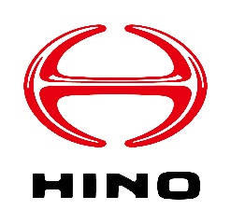

安全エコ運転支援サービス変更申込書

Copyright © 2022 Hino Motors, Ltd. All rights reserved

1.申請マニュアル
安全エコ運転支援サービス変更申込書

1. 申請手順

申請の手順は下記となります
1. 変更情報入力
[2.サービス変更申込書]シートに必要な情報をご記入ください
2. 本ファイルを添付の上、メール送信
[2.サービス変更申込書]シートの記載が完了しましたら、本ファイルを添付の上、下記メールアドレスに送信をお願いいたします

◆お申込み担当宛メールアドレス
E-Mail ： | register.hino-connect-plus@hino.co.jp
件名 ： | 【安全エコ運転支援サービス変更申請】XXXXXX株式会社(企業名)

2. お問い合わせ

お問い合わせは下記までご連絡ください

◆お客様サポート窓口
E-Mail ： | info-plus@hino-connect.jp
Tel ： | 0120-68-4110
件名 ： | 【安全エコ運転支援サービス問合せ】XXXXXX株式会社(企業名)

3. 入力時の注意事項

3-1：更新削除対象について
更新削除対象選択はプルダウンにて□を☑へ変更してください

<1. 初期表示>
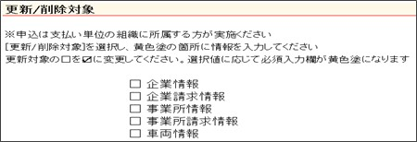

<2. プルダウン表示>
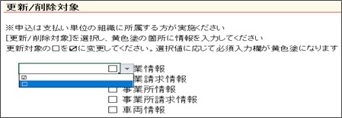

<3. 選択状態>
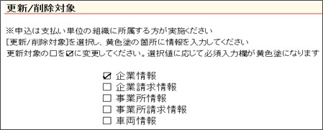

Copyright © 2022 Hino Motors, Ltd. All rights reserved

